基礎設計
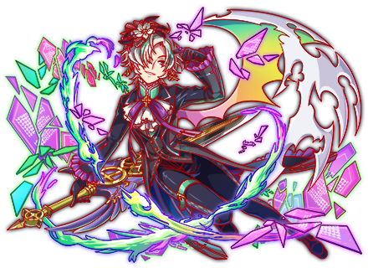
クエスト基礎設計フォーマット
 |  |  |  |  |  |  | ボスユニット画像１ |  |  |  |  |  |  |  |  | ボスユニット画像２
 | 認識合わせ |  |  |  |  |  | ボスユニット画像１ |  |  |  |  |  |  |  |  | 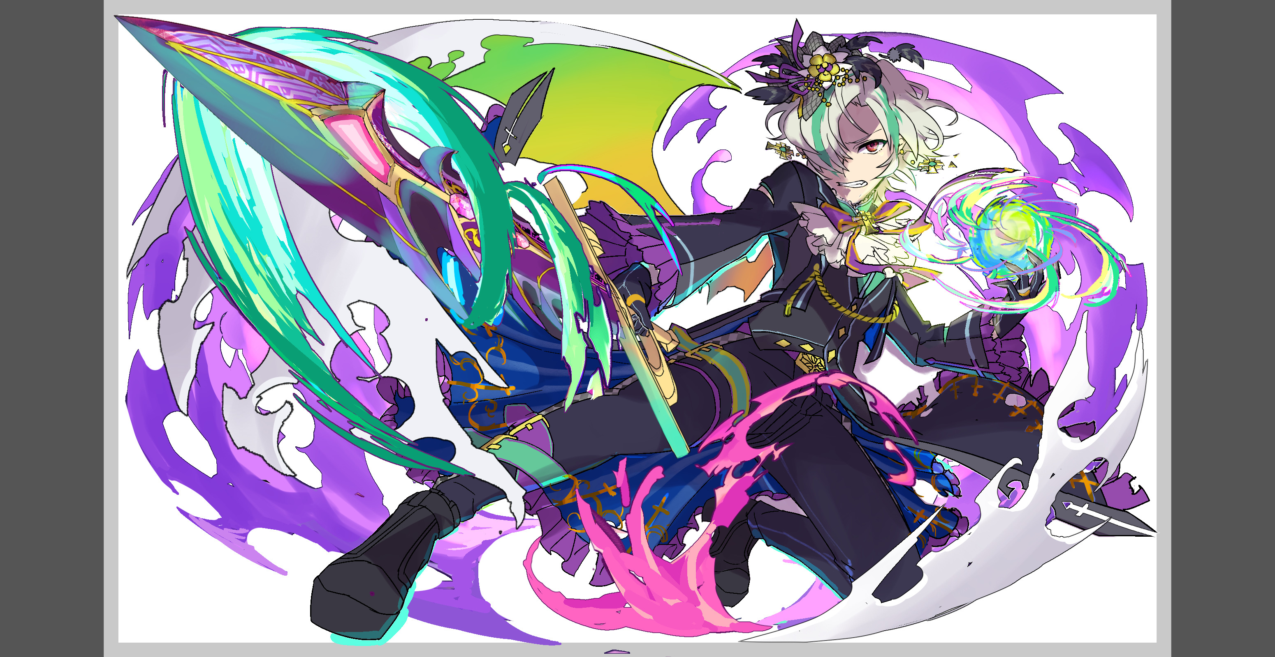 ボスユニット画像２

 |  | クエストの位置づけ（プルダウン選択） |  | 超ウィザード
 |  | クエストの存在意義 |  | 超上級者の遊び場。★６まで育ち、なおかつ下手なガチャキャラ、フェス当たりよりも強いユニットが手に入る。フェス限ユニットの使いみちその１。
 |  | つまり |  | フェス限がないと勝てない難易度で良かです

 | 基本情報

 |  | クエスト名 |  | ロキ襲来！
 |  | クエストカテゴリー | 超ウィザード級 | ◯
 |  |  | ウィザード級 | ー
 |  |  | 超絶級 | ー
 |  |  | 超級 | ー
 |  |  | 上級 | ー
 |  |  | 中級 | ー
 |  |  | 初級 | ー


 |  | ボスユニット情報 | ユニットID |  |  |  | 対抗ユニット画像１ |  |  |  |  |  |  |  |  | 対抗ユニット画像２
 |  |  | ユニット名 | ロキ |  |  | 対抗ユニット画像１ |  |  |  |  |  |  |  |  | 対抗ユニット画像２
 |  |  | 属性（プルダウン選択） | 緑
 |  |  | 種族A（プルダウン選択）
 |  |  | 種族B（プルダウン選択）
 |  |  | タイプ（プルダウン選択）
 |  | 対抗ユニット情報 | ユニットID
 |  |  | ユニット名 | ボーア

 |  | ステージ制限 ※超級は必須 | 制限１ | なし
 |  |  | 制限２ | なし
 |  | ステージギミック | ギミック１
 |  |  | ギミック２
 |  | エネミーギミック | ギミック１ | ダメージパネル(2体推奨)
 |  |  | ギミック２
 |  | キラー対象 | キラー１ | サムライにスキルバインドをかける
 |  |  | キラー２
 |  | 対応できるユニット数
 |  | フロア構成（プルダウン選択）
 |  | 背景画像指定 | ※要デザイナー確認
 |  | クエストの位置付け （運営としての目的） | ・新規ユーザー定着 ・世界観を楽しませる ・ギミックチャレンジ ・上位コンテンツ ・エンドコンテンツ ・・・など | ・上位コンテンツ
 |  | クエストの難易度 | ※ウィザード級だけど、 実際の難易度は？ といった項目です。 | 最近のミッションは簡単でしたが今回は難しくしてください
 |  | ユーザー体験 | 目的 | 上位ユーザーに向けたクエストにする。最近のクエストは超ウィザードでも中堅ユーザー向けなので 簡単になってしまっているため上位ユーザーが楽しめるようなクエストにしたい。 ユニットはボーアが一番活躍でき、一番ブッ快感を得ることができる。
 |  |  | 要件：優先度最高 | ダメージ軽減が必要な場面を作る ダメージパネルアビリティが2体いる ボーアがいると無双できる
 |  |  | 要件：優先度高 | 織田信長が怖いためサムライスキルバインドが必ずかかる場面を2つ以上つくる 豊臣はバグ15で回避できる
 |  |  | 要件：優先度中
 |  |  | 要件：優先度低 | フロイト艦隊は許容する。スキルバインドを掻い潜ってまで織田を使う人はクリアさせてもよい
 |  |  | 特殊要件：特命 特定ユニットを 止めるなど。
 |  | 専用セリフ | ユニット１
 |  |  | ユニット２
 |  |  | ユニット３
 |  | ステージギミック早見表 (2016/7/4更新) ※パーティの組み方に影響を与える戦略要素 |  | ウィルス / スリープ / スキルバインド / カウンター / 全体攻撃 / 連続攻撃 / パネル変換禁止 / 爆風軽減 / 時限式ダメージパネル / お邪魔パネル / パネルプロテクト / 暗闇 / {赤・青・黄・緑・ハート}無効 / {赤・青・黄・緑・ハート}ドロップDOWN / タップ数変更 / チェーン数変更 / {ヒューマン / アニマル / マシン / ドラゴン / ゴッド / unknown}キラー / {ヒューマン / アニマル / マシン / ドラゴン / ゴッド / unknown}限定 /

 |  | クリア報酬

 |  | 補足

 | 活躍させたいユニット＝想定パーティ

 |  | ラベル | ユニットID | ユニット名 | 概要コメント・要件定義時の選定理由など |  | ID | ユニット名 | ドロップラベル | コスト | Level | HP | 緑 | attack | 赤 | heal | 青 | ＋値合計 | HP合計 | ユニットスキル | クラッシュスキル
 |  | SSS(Level:99) | 1235 | ボーア | 高攻撃力にCパネル変換と盤面三色化。メインアタッカー。 【攻撃タイプ academia/human ダメパブレイク/バリア10000】 |  | 1235 | 哲壁の育護者 ボーア | PremiumSSS | 55 | 99 | 6685 | 0 | 6864 | 99 | 2103 | 0 | 99 | 26956 | ボム・黄パネルをCパネルに、赤パネルを最大5個赤ボムパネル(大)に変換+2ターン緑・ハートパネルが出現しない | 1体に超大ダメージ
 |  | SS | 1261 | トール | 高回復力にリジェネと防御力UP。ボーアのハート無しデメリットを補う。 【バランスタイプ god/ダメパブレイク】 |  | 1261 | トール | PremiumSS | 50 | 99 | 6250 | 0 | 4150 | 99 | 4393 | 99 | 99 |  | 3ターンHPを大回復、自身の攻撃力UP(青パネルを吸収して効果UP）+2ターン赤属性の防御力を超大UP | 1体に特大ダメージ
 |  | SSS(Level:99) | 753 | ムラマサ | 吸収回復による生存力とボーアと組み合わせての盤面二色化。 【攻撃タイプ weapon ダメパブレイク/爆風強化】 |  | 753 | 皆斬の虐器 ムラマサ | DropWizSSS | 55 | 99 | 7280 | 0 | 6688 | 99 | 2160 | 0 | 99 |  | 青・緑パネルを黄パネルに変換+1体に超大ダメージ(与えたダメージの30%でHP回復)+1ターンの間、青パネルが出現しない | 1体に特大ダメージ
 |  | SS(Level:99) | 1176 | 超フロイト | ゴッドキラーによる攻撃補佐と、軽減によるクリティカル対策要員。 【バランスタイプ academia/machine ダメパブレイク/赤パネル出現率UP】 |  | 1176 | 超フロイト | PremiumSSS | 55 | 99 | 6741 | 0 | 6010 | 99 | 3334 | 0 | 99 |  | ランダムでパネルを1個SCパネル(特大)変換+1ターン確率でボム(大)をドロップし、2ターン敵からのダメージを40％軽減 | 1体に特大ダメージ+ ゴッドに効果超大
 |  |  |  |  |  |  |  |  |  | 215

 | フロア構成

 |  | フロア１
 |  | ユニットID | ユニット名 | 概要・行動パターン |  | 攻撃頻度
 |  | 1174 | R4orR6バルドル | 演出用フロア。開幕でバフを付与して、2ターン目で逃走・消滅する。 この隙に整地とスキル溜めをして、フロア2の戦いに備えてもらう。 付与されるバフは1ターンにスキルが2ずつ溜まるようになる「スキルポイントブースト」であり、本クエストでは極めて重要。この状態を基準に難易度の調整を行う。 |  | 1
 |  | 573 | R4オーディン | 超ウィザード級ユニットですが、演出用に登場させてもよろしいでしょうか？ よろしければR4バルドルとR4オーディンの掛け合いセリフに。 控えた方がよい場合はR6バルドル単体でのセリフとします。 |  | 1

 |  | フロア２
 |  | ユニットID | ユニット名 | 概要・行動パターン |  | 攻撃頻度
 |  | 231 | R5ヨルムンガンド | 【開幕】状態異常耐性+ターン数制限予告（7ターン経過で即死攻撃） 【常時】6回連続攻撃 【3ターン毎】緑パネルを吸収して強力な攻撃（最大15個） 【HP66%以下】ハートパネルを吸収して強力な全体攻撃+2ターン全体スキルバインド 【HP33%以下】緑パネルを緑のダメージパネルに変換+5ターン全ユニットの攻撃力75%DOWN 【7ターン目】即死攻撃 ――――――――――――――――――――――――――――――――――――――――――― クエスト序盤からターン数制限をかけることで、火力が重要なファクターである事を認識させる。 ヨルムンガンド自身は連続攻撃を主体としてダメージパネル変換を終盤に絡めてくる。 ギミック的にはダメージパネルブレイクを持つユニットがいれば難なく突破することができる。 ただし、ボーアがいないと火力的に7ターンで突破する事が難しく、即死するように調整する。 信長やシュレディンガーなど強力なユニットを使えば突破できるが、別フロアで対策を講じる。 |  | 1

 |  | フロア３
 |  | ユニットID | ユニット名 | 概要・行動パターン |  | 攻撃頻度
 |  | 402 | R5フェンリル | ＜1ゲージ目＞ 【開幕】状態異常耐性+次のターン激烈クリティカル予告 【1ターン目】激烈クリティカル（フロイトで軽減する想定のダメージ）+攻撃頻度が2になる 【2回まで】1ターンハートパネルを全てお邪魔パネルとしてドロップ+2連続全体攻撃 【2回まで】6回連続攻撃（命中したユニットに1ターンスキルバインド） 【上記を全て発動後】スキルポイントブースト解除+2ゲージ目に移行 ――――――――――――――――――――――――――――――――――――――――――― このフロアも1,2ゲージ目ともに規定ターン内での突破が重要。 スキルチャージブーストが解除されると以降の難易度が跳ね上がり、実質無理ゲーとなってしまう。 それを回避するためには、全力でスキルを回して攻撃を浴びせつつ、基礎攻撃力の高いフェンリルの攻撃（対策なしで18000くらいを想定）をうまく防ぎながら戦う必要がある。 |  | 1→2
 |  | 402 | R5フェンリル | ＜2ゲージ目＞ 【開幕】状態異常耐性+次のターン激烈クリティカル予告 【1ターン目】激烈クリティカル（フロイトで軽減する想定のダメージ） 【偶数ターン】ランダムにボムパネルに23個変換+ランダムにダメージパネルに7個変換 【奇数ターン】ボムパネル&ダメージパネル以外を吸収して全体攻撃 【6ターン目】ボムパネルを吸収して自身の攻撃力超大UP ――――――――――――――――――――――――――――――――――――――――――― 1ゲージ目と同じように初回行動は激烈クリティカル。 即死こそしない（24000〜25000くらいを想定）が、フロイトで軽減しなければ後が非常に厳しくなる。 その後は6ターン目まで、盤面をボムパネル&ダメージパネルで埋め尽くす行動と、ボムパネル&ダメージパネル以外を吸収して攻撃する行動を交互に繰り返す。 ダメージパネルブレイク持ちのユニットであればむしろボムを利用しての攻撃が可能となるが、直後に大きなダメージを受けてしまうので、防御力UPなどでのカバーも重要。 6ターン目以降は耐え難いレベルにフェンリルの攻撃力が跳ね上がるので、ここも素早い突破が鍵。 |  | 1

 |  | フロア４
 |  | ユニットID | ユニット名 | 概要・行動パターン |  | 攻撃頻度
 |  | 1256 | R5ヘル | ＜1ゲージ目＞ 【開幕】状態異常耐性+3ターンハートパネル無効 【1ターン目】9ターン時限式ダメージパネル（count3）をドロップ 【常時】1ターン赤パネルドロップ率ゼロ+赤パネルを吸収して攻撃 【常時】1ターン青パネルドロップ率ゼロ+青パネルを吸収して攻撃 【3ターン毎】1ターン全体スリープ+フィーバーゲージ250減少 【HP30%以下】3ターン全体スキルバインド ――――――――――――――――――――――――――――――――――――――――――― ドロップ率操作と定期的なスリープにより、タップによる時限式ダメージパネルの処理が難しい。 そのため、可能な限りボムの爆風やフィーバーによって処理を行いたいところ。 HP30%以下で留まると長めのスキルバインドを受けてしまうので、終盤は一気に突破する。 |  | 1
 |  | 1257 | R6ヘル | ＜2ゲージ目＞ 【開幕】状態異常耐性+HPを消費してだんだん強くなるクリティカル予告 【1ターン目】HPを10%消費してクリティカル 【2ターン目】HPを20%消費して強力なクリティカル 【3ターン目】攻撃頻度が1にUP 【4ターン目】HPを40%消費して激烈クリティカル 【5ターン目以降】HPを50%消費して致命的なクリティカル ――――――――――――――――――――――――――――――――――――――――――― 実質ターン数制限だが、フロイトによる軽減がなければ猶予は更に短くなる。 4ターン目の激烈クリティカルの時点で25000ダメージほどの想定なので、フロイトで抑えつつ突破する。 |  | 2

 |  | フロア５
 |  | ユニットID | ユニット名 | 概要・行動パターン |  | 攻撃頻度
 |  | 1258 | R5ロキ | ＜1ゲージ目＞ 【開幕】状態異常耐性+緑パネルを確率でプロテクト付き時限式ダメージパネルとしてドロップ 【奇数ターン】ランダムにダメージパネルに8個変換+8回連続攻撃 【偶数ターン】ハートパネルを吸収して全体攻撃（最大3個） 【HP75%以下】ダメージパネルを吸収して3ターン防御力UP 【HP50%以下】ダメージパネルを吸収して3ターン攻撃力UP 【HP25%以下】ダメージパネルを吸収して強力な攻撃 ――――――――――――――――――――――――――――――――――――――――――― 1ゲージ目は単純な行動パターン。 HPトリガーを踏み続ければ攻撃を受ける機会を減らせるが、 ボーアがいないと火力的に実現が困難なうえ、ハート吸収攻撃がかなり痛い。 プロテクト付き時限式ダメージパネルはcount1のため、どうしても防げない時もある想定。 ただし爆発してもダメージは低いので、ある程度無視して戦っても問題ない。 ボーアを使ってそもそも出現しない状態にするのが一番良い対処法となる。 |  | 1
 |  | 1258 | R5ロキ | ＜2ゲージ目＞ 【開幕】状態異常耐性+種族サムライのユニットに10ターンスキルバインド 【常時】超強力なクリティカル 【HP50%以下】3ターン暗闇+全ユニットの攻撃力100%DOWN 【HP50%以下から常時】8回連続攻撃 【7ターン目】即死攻撃 ――――――――――――――――――――――――――――――――――――――――――― フロイトとトールを活かす。サムライスキルバインドにより信長には足を引っ張ってもらう。 うまくスキルを回せれば受けたダメージをほぼ全て回復した状態で3ゲージ目にいける想定。 ただし、ダメージパネルドロップは1ゲージ目から継続してかかっているので、秀吉のターンは注意。 |  | 1
 |  | 1259 | R6ロキ | ＜3ゲージ目＞ 【開幕】状態異常耐性+ハートパネル無効+即死攻撃予告 【HP99%以下】即死攻撃 【1ターン目】黄パネル無効 【2ターン目】緑パネル無効 【3ターン目】青パネル無効 【4ターン目】赤パネル無効 【5ターン目】即死攻撃 ――――――――――――――――――――――――――――――――――――――――――― ちょっとでも殴ると、次のターン即死攻撃を放ってくる。 かといって何もしないでいるとパネルが次々と無効化されていき、最終的には同じく即死攻撃。 パーティのスキル状況を見て、最適なタイミングで全力攻撃を仕掛け、一撃で仕留める必要がある。 やはりボーアが鍵を握ることになる。 |  | 1

